люди
арт. | фото | название
0011 | 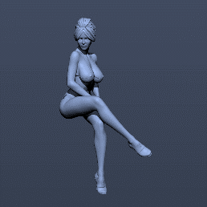 | Сидит в микробикини
0015 |  | pin ap микро бикини

Животные
арт. | фото | название | Ссылка | Ссылка вн | Упаковка | без окр. | Окраш.
0099.1 | 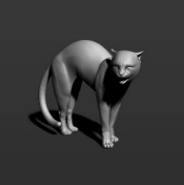 | Кот 1 | 3dexport | внутренний каталог
0099.2 | 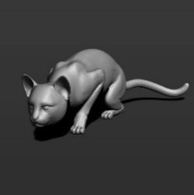 | Кот 2 | 3dexport | внутренний каталог
0099.3 | 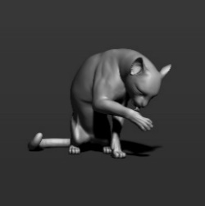 | Кот 3 | 3dexport | внутренний каталог
0099.4 | 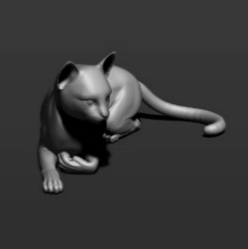 | Кот 4 | 3dexport | внутренний каталог
0099.5 | 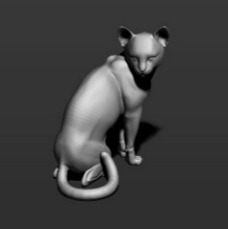 | Кот 5 | 3dexport | внутренний каталог
0099.6 | 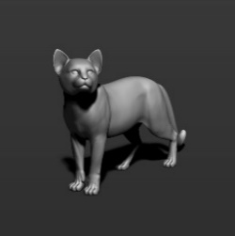 | Кот 6 | 3dexport | внутренний каталог
0099.7 | 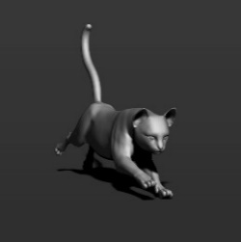 | Кот 7 | 3dexport | внутренний каталог
0099.8 | 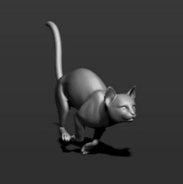 | Кот 8 | 3dexport | внутренний каталог
0099.9 | 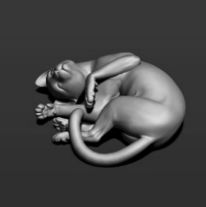 | Кот 9 | 3dexport | внутренний каталог
0099.10 | 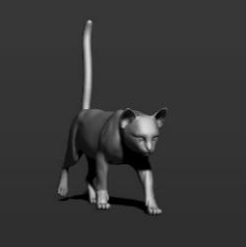 | Кот 10 | 3dexport | внутренний каталог
0107 |  | Лось | sgtrader | внутренний каталог
0108 | 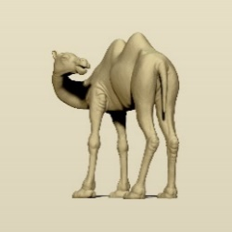 | Бактриан 2 | sgtrader | внутренний каталог
0116 | 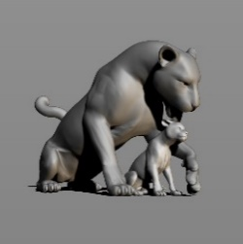 | Леопард | sgtrader | внутренний каталог
0121 | 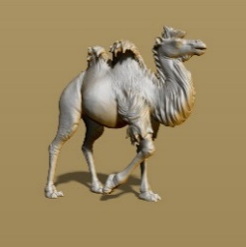 | Бактриан | sgtrader | внутренний каталог
0200 | 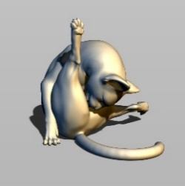 | Кот лижет | sgtrader | внутренний каталог
0281.1 | 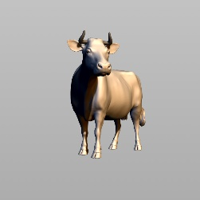 | Корова 1 |  | внутренний каталог
0281.2 | 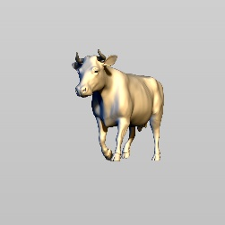 | Корова 2 |  | внутренний каталог
0281.3 | 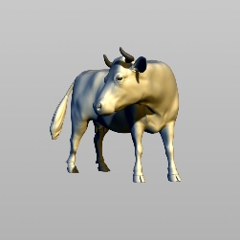 | Корова 3 |  | внутренний каталог
0281.4 | 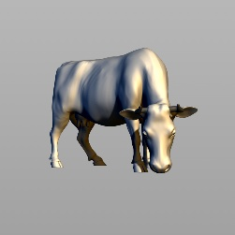 | Корова 4 |  | внутренний каталог
0281.5 | 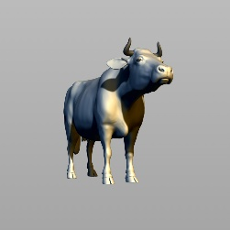 | Корова 5 |  | внутренний каталог
0281.6 | 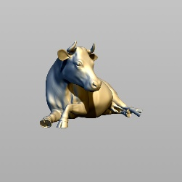 | Корова 6 |  | внутренний каталог
0322 | 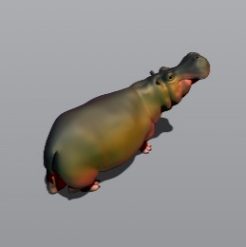 | Бегемот | sgtrader | внутренний каталог
0360 | 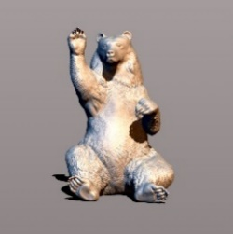 | Медведь | sgtrader | внутренний каталог
0439 |  | Кот прыгает | sgtrader | внутренний каталог
0446 | 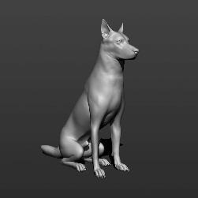 | собака 1 |  | внутренний каталог
0446.2 | 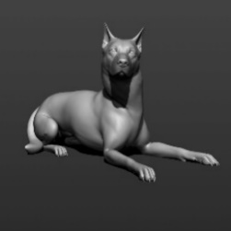 | собака 2 |  | внутренний каталог
0446.3 | 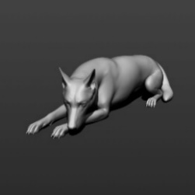 | собака 3 |  | внутренний каталог
0446.4 | 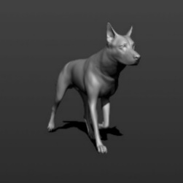 | собака 4 |  | внутренний каталог
0446.5 | 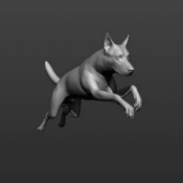 | собака 5 |  | внутренний каталог
0446.6 | 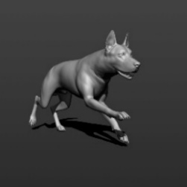 | собака 6 |  | внутренний каталог
0534 | 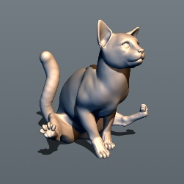 | Кот по ковру | sgtrader | внутренний каталог
0643 | 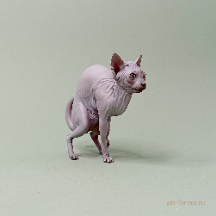 | 643 Кот Костян | эксклюзив | внутренний каталог
 |  |  |  |  |  | 0 | 0

